상품제안서
[보틀로만] 클래식300 텀블러 | 상품코드: F02341

 |  |  |  |  |  | 02-412-0044 | www.easy1.co.kr
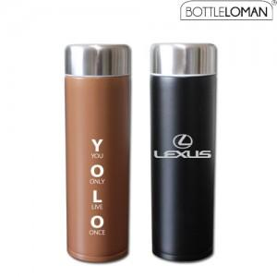

【상세/제작정보】 | * 뚜껑상단 인쇄가능하며 360도 인쇄가능 * 스텐304이중진공구조-보온보냉이 우수하며 아담한300ml사이즈 *초,중,고 누구나 사용가능한 제품입니다.

【인쇄/포장옵션】 | 풀칼라 / 포장지포장

【공급단가】 | 수량 | 100~ | 500~ | 1,000~ | 3,000~
*VAT별도 | 단가 | 6,750원 | 6,500원 | 6,250원 | 6,000원

【상품 URL】 | https://easy1.co.kr:443/src/goods_detail.php?gdno=2341

